Planilha1
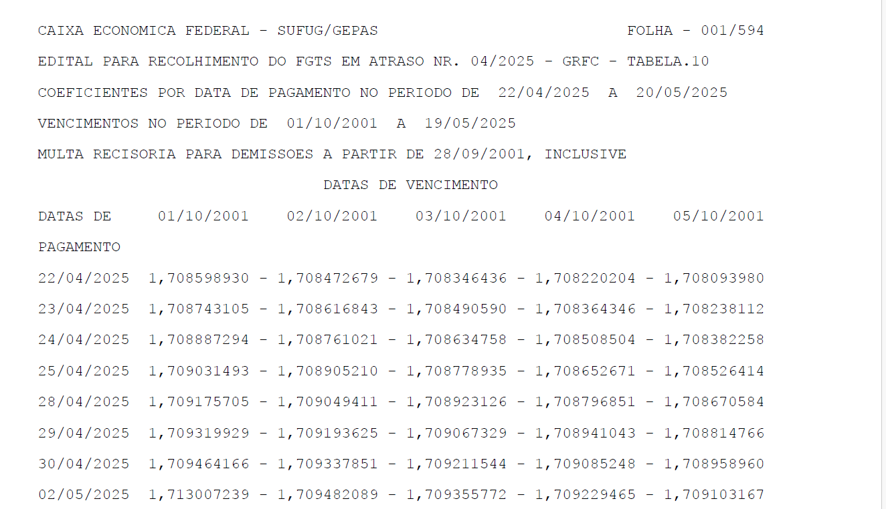
MODELO DO ARQUIVO EM PDF |  |  | ABAIXO COMO DEVERÁ FICAR NO EXCEL

 | DATA DE VENCIMENTOEssa linha pode até tirar, mantendo o padrão da linhas abaixo)
DATA DE PAGAMENTO | 2001-10-01 | 2001-10-02 | 2001-10-03 | 2001-10-04 | 2001-10-05
2025-04-22 | 1.70859893 | 1.708472679 | 1.708472679 | 1.708472679 | 1.708472679
2025-04-23 | 1.70859893 | 1.708472679 | 1.708472679 | 1.708472679 | 1.708472679
2025-04-24 | 1.70859893 | 1.708472679 | 1.708472679 | 1.708472679 | 1.708472679
2025-04-25 | 1.70859893 | 1.708472679 | 1.708472679 | 1.708472679 | 1.708472679
2025-04-26 | 1.70859893 | 1.708472679 | 1.708472679 | 1.708472679 | 1.708472679
2025-04-27 | 1.70859893 | 1.708472679 | 1.708472679 | 1.708472679 | 1.708472679
2025-04-28 | 1.70859893 | 1.708472679 | 1.708472679 | 1.708472679 | 1.708472679
2025-04-29 | 1.70859893 | 1.708472679 | 1.708472679 | 1.708472679 | 1.708472679
2025-04-30 | 1.70859893 | 1.708472679 | 1.708472679 | 1.708472679 | 1.708472679
2025-05-01 | 1.70859893 | 1.708472679 | 1.708472679 | 1.708472679 | 1.708472679
2025-05-02 | 1.70859893 | 1.708472679 | 1.708472679 | 1.708472679 | 1.708472679

